Field
 |  | 1 | 2 | 3 | 4 | 5 | 6 | 7 | 8 | 9 | 10 | 11 | 12 | 13 | 14 | 15 | 16
Y | 10
 | 9
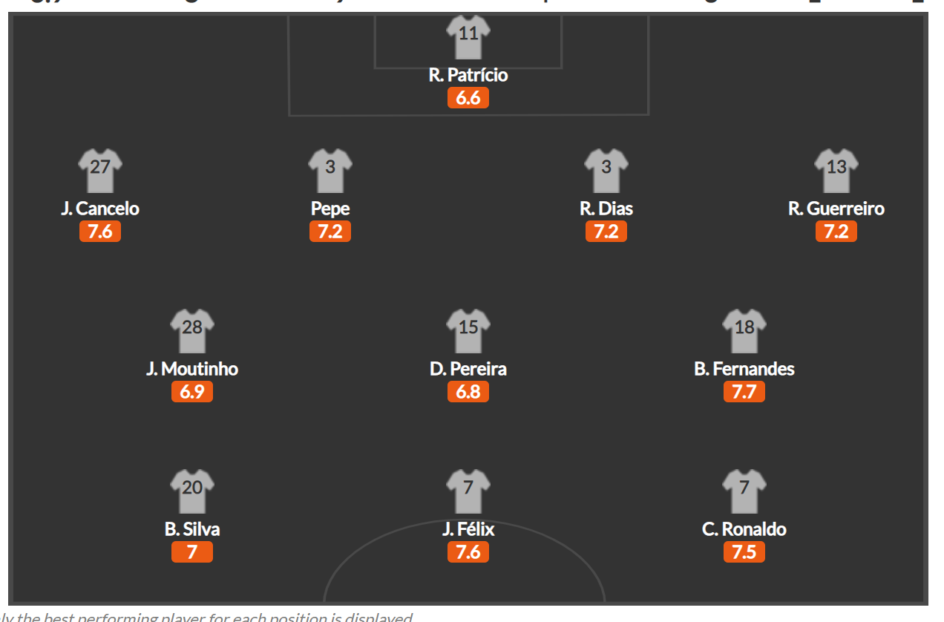
 | 8
 | 7
 | 6
 | 5
 | 4
 | 3
 | 2
 | 1

 |  | X

